利用説明書
利用説明書

このデータは男女共同参画センターの所蔵図書一覧になります。
カテゴリや名前で検索したり、ソートしたりすることが可能です。

①書籍を検索したい場合（すぐ下）
②ジャンル別にソートしたい場合

①書籍を検索したい

1-1.図書一覧リストを選択

1-2.ホームタブの｛検索と選択｝を選択

1-3.｛検索と選択｝から｛検索｝を選択
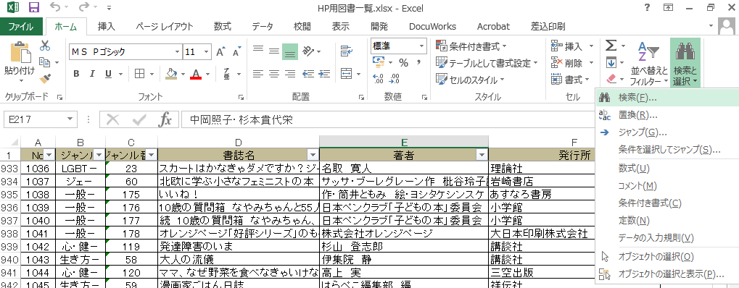

1-4.検索と置換ウインドウの検索する文字列に検索ワードを入力する
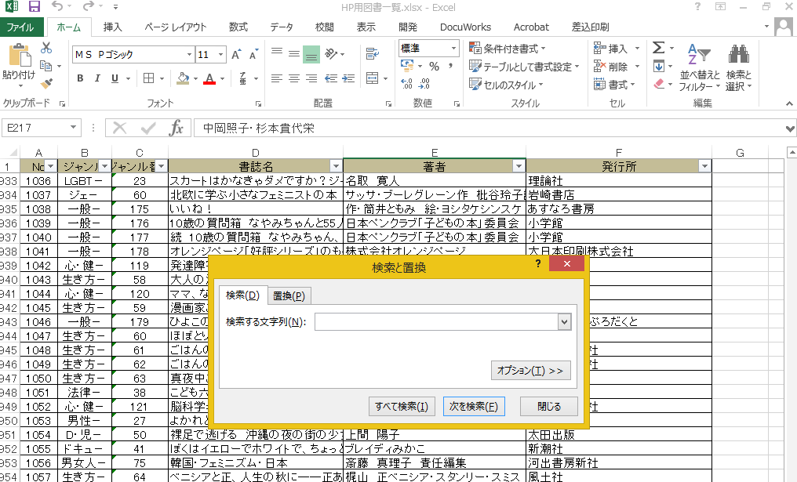

1-5.次を検索（またはすべて検索）をクリックすると検索結果が出てきます。

②ジャンル別にソートしたい
1-1.図書一覧リストを選択

1-2.ジャンルタブの▼をクリック
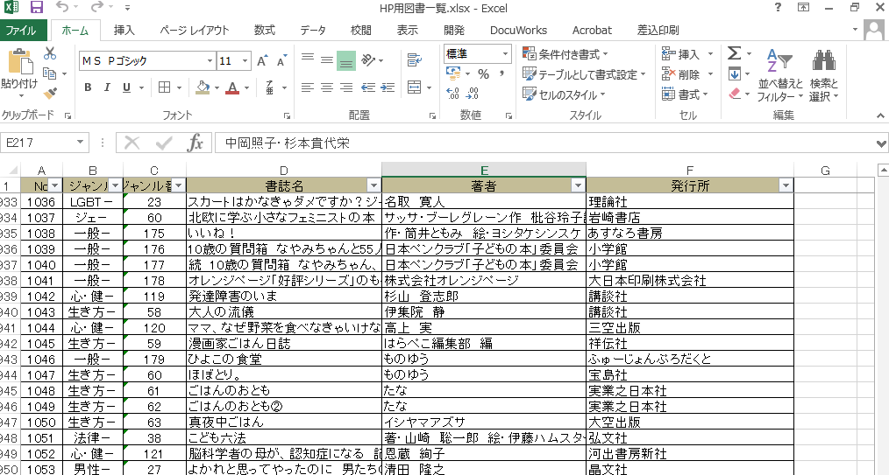

1-3.ジャンル一覧を参照にして、希望のジャンルの☑だけにする
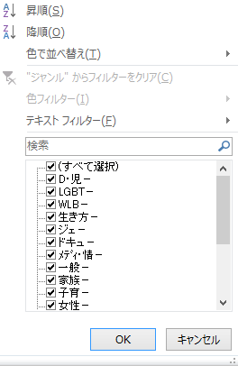
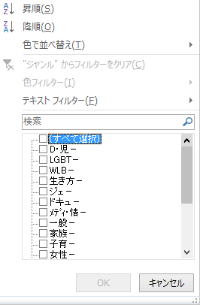
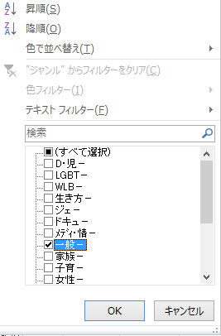

ジャンル一覧

 | 1-4.このようにソートができました。
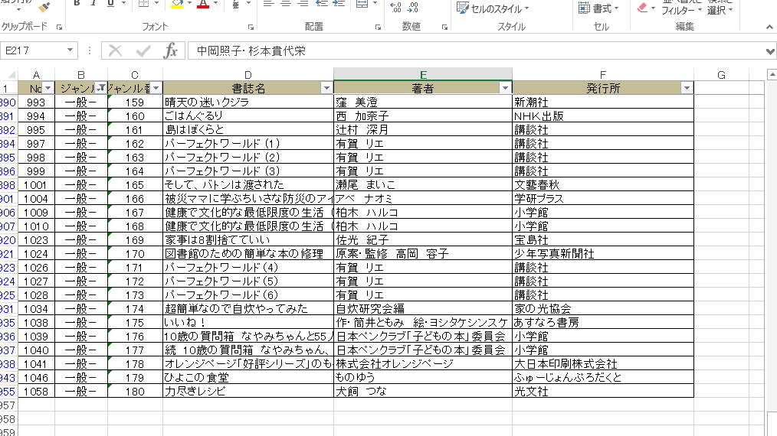

 | ※編集時点のカテゴリです。同一の表示にはならない場合があります。

